ER
ofcfunction(機能情報)
＋functionID
給料照会画面
salaryInfo(給料情報)
＋employeeID
employee(社員情報)
＋employeeID

contract(契約情報)
＋contractID
claim(請求情報)
＋claimID

company(取引情報)
＋companyID

勤怠管理画面
workInfo(勤怠情報)
＋workInfoID
＋contractID
＋workMonth
welfareInfo(福祉控除)
＋employeeID
＋startDate
TransportInfo(交通費情報)
＋employeeID
＋workMonth

マスタ_厚生保険料
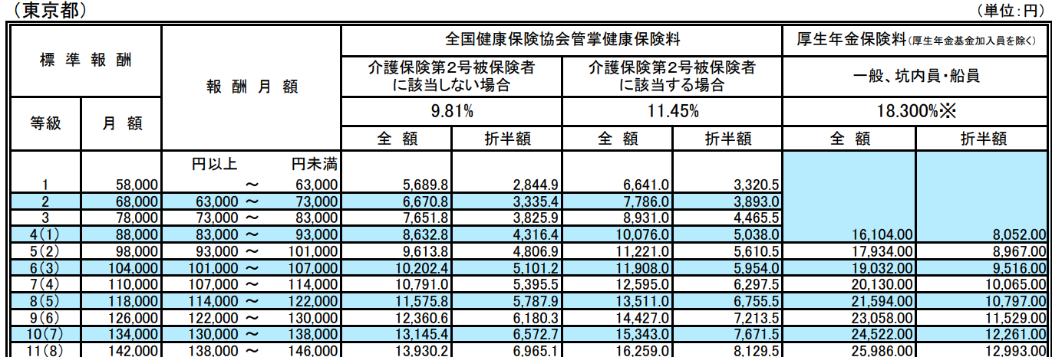
プロジェクト： |  | 社内管理システム |  |  |  |  |  |  |  | 年月日： |  | 2022/3/15
テーブルID： |  | m_welfarefee |  | テーブル名称： |  | 厚生保険料マスタ |  |  |  | 作成者：
No | 項目名(英） |  | 項目名(日本） |  | タイプ |  | 長さ | 意味 | 必須 | PK | 備考
1 | welfarefeeID |  | 厚生保険料ID |  | varchar |  |  |  | 〇 | 〇
2 | year |  | 対象年度 |  | varchar |  | 4 | 適用年度 | 〇 | - | YYYY式
3 | area |  | 対象エリア |  | varchar |  | 20 | 適用エリア 都道府県の名前 | 〇 | -
4 | standSalary |  | 標準報酬 |  | int |  |  | 保険計算用の標準報酬 | ○ | -
5 | salaryFrom |  | 給料From |  | int |  |  | 円以上 ＞＝ | 〇 | -
6 | salaryTo |  | 給料To |  | int |  |  | 円未満 ＜ | 〇 | -
7 | notCareRatio |  | 介護必要ない料率 |  | float(6,5) |  |  | 料金計算用の料率 | ○ | - | 4年の料率は9.81%、0.0981です。Float(6,5)
8 | careRatio |  | 介護必要料率 |  | float(6,5) |  |  | 料金計算用の料率 | 〇 | - | 年齢により、介護必要の料率
9 | annuityRatio |  | 厚生年金保険料率 |  | float(6,5) |  |  | 料金計算用の料率 | 〇 | -
10 | status |  | 利用ステータス |  | int |  |  |  | 〇 | - | 0:未使用 1:使用中
11 | insertDate |  | 作成日 |  | varchar |  |  |  | 〇 | - | yyyyMMdd
12 | updateDate |  | 更新日 |  | varchar |  |  |  | 〇 | -

